상품제안서
타스 마스크 기프트세트 | 상품코드: S24519

 |  |  |  |  |  |  | 02-713-8555 | www.synergygift.co.kr
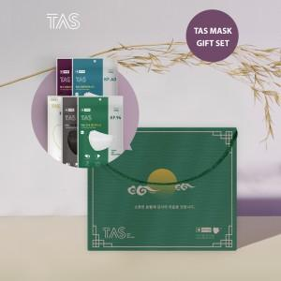

【상세/제작정보】

【인쇄/포장옵션】 | 스티커 / OPP(비닐)

【공급단가】 | 수량 | 10~ | 100~ | 500~ | 1,000~ | 2,000~
*VAT별도 | 단가 | 25,540원 | 23,310원 | 20,250원 | 18,400원 | 17,720원

【상품 URL】 | https://www.synergygift.co.kr:443/src/goods_detail.php?gdno=24519

